Sheet1
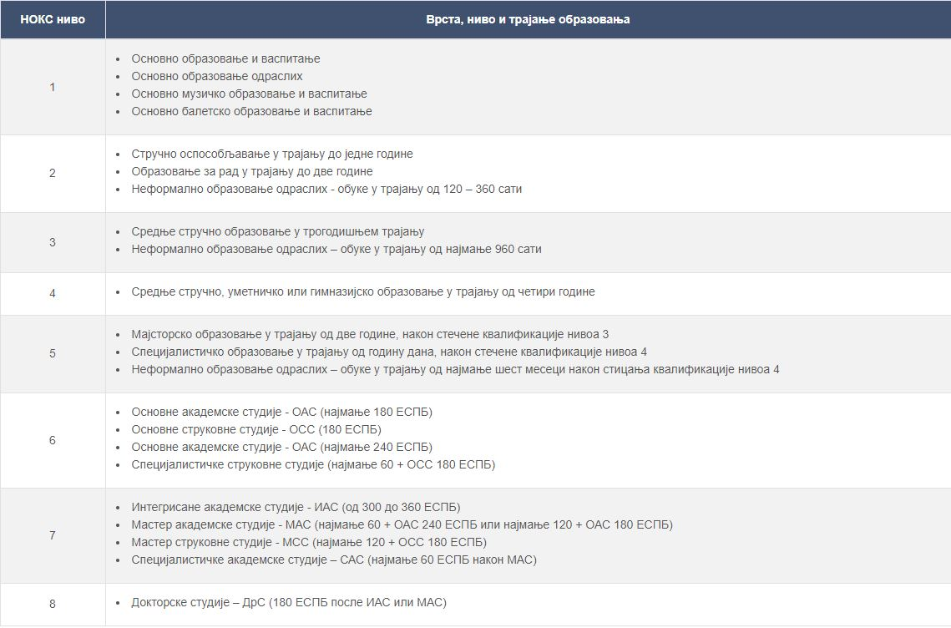
БРОЈ СИСТЕМАТИЗОВАНИХ РАДНИХ МЕСТА ПРЕМА НИВОУ КВАЛИФИКАЦИЈЕ
NIVO KVALIFIKACIJE | 1 | 2 | 3 | 4 | 5 | 6 |  | 7 |  | 8
 | 1 |  |  |  |  | 6.1 | 6.2 | 7.1 | 7.2
 | 0 | 0 | 0 | 0 | 0 | 1 |  | 76 | 0 | 0

УКУПАН БРОЈ ЗАПОСЛЕНИХ НА НЕОДРЕЂЕНО ПРЕМА НИВОУ КВАЛИФИКАЦИЈЕ
NIVO KVALIFIKACIJE | 1 | 2 | 3 | 4 | 5 | 6 |  | 7 |  | 8
 | 1 |  |  |  |  | 6.1 | 6.2 | 7.1 | 7.2
 | 0 | 0 | 0 | 0 | 0 | 0 |  | 55 | 0 | 0

УКУПАН БРОЈ ЗАПОСЛЕНИХ НА ОДРЕЂЕНО И НЕОДРЕЂЕНО ПРЕМА НИВОУ КВАЛИФИКАЦИЈЕ
NIVO KVALIFIKACIJE | 1 | 2 | 3 | 4 | 5 | 6 |  | 7 |  | 8
 | 1 |  |  |  |  | 6.1 | 6.2 | 7.1 | 7.2
 | 0 | 0 | 0 | 0 | 0 | 0 | 0 | 57 | 0 | 0

УКУПАН БРОЈ АНГАЖОВАНИХ ВАН РАДНОГ ОДНОСА ПРЕМА НИВОУ КВАЛИФИКАЦИЈЕ / УГОВОР О П.П. ПОСЛОВИМА И УГОВОР О ДЕЛУ
NIVO KVALIFIKACIJE | 1 | 2 | 3 | 4 | 5 | 6 |  | 7 |  | 8
 | 1 |  |  |  |  | 6.1 | 6.2 | 7.1 | 7.2
 | 0 | 0 | 0 | 0 | 0 | 0 |  | 6 | 0 | 0

УКУПАН БРОЈ ЗАПОСЛЕНИХ НА НЕОДРЕЂЕНО ВРЕМЕ КОЈИМА ЈЕ РАДНИ ОДНОС ПРЕСТАО ПО БИЛО КОМ ОСНОВУ У ПРЕТХОДНОЈ КАЛЕНДАРСКОЈ ГОДИНИ (2023)
NIVO KVALIFIKACIJE | 1 | 2 | 3 | 4 | 5 | 6 |  | 7 |  | 8
 | 1 |  |  |  |  | 6.1 | 6.2 | 7.1 | 7.2
 | 0 | 0 | 0 | 0 | 0 | 1 | 0 | 3 | 0 | 0

УКУПАН БРОЈ НОВОЗАПОСЛЕНИХ НА НЕОДРЕЂЕНО ВРЕМЕ И ОДРЕЂЕНО ВРЕМЕ У СВОЈСТВУ ПРИПРАВНИКА У ПРЕТХОДНОЈ КАЛЕНДАРСКОЈ ГОДИНИ (2023)
NIVO KVALIFIKACIJE | 1 | 2 | 3 | 4 | 5 | 6 |  | 7 |  | 8
 | 1 |  |  |  |  | 6.1 | 6.2 | 7.1 | 7.2
 | 0 | 0 | 0 | 0 | 0 | 0 | 0 | 0 | 0 | 0

УКУПАН БРОЈ НОВОЗАПОСЛЕНИХ НА НЕОДРЕЂЕНО ВРЕМЕ И ОДРЕЂЕНО ВРЕМЕ У СВОЈСТВУ ПРИПРАВНИКА У ОКВИРУ ДОЗВОЉЕНОГ ПРОЦЕНТА ОД 70% У ТЕКУЋОЈ КАЛЕНДАРСКОЈ ГОДИНИ
NIVO KVALIFIKACIJE | 1 | 2 | 3 | 4 | 5 | 6 |  | 7 |  | 8
 | 1 |  |  |  |  | 6.1 | 6.2 | 7.1 | 7.2
 | 0 | 0 | 0 | 0 | 0 | 0 | 0 | 0 | 0 | 0

УКУПАН БРОЈ НОВОЗАПОСЛЕНИХ НА НЕОДРЕЂЕНО ВРЕМЕ И ОДРЕЂЕНО ВРЕМЕ У СВОЈСТВУ ПРИПРАВНИКА ИЗНАД ТОГ ПРОЦЕНТА У ТЕКУЋОЈ КАЛЕНДАРСКОЈ ГОДИНИ
NIVO KVALIFIKACIJE | 1 | 2 | 3 | 4 | 5 | 6 |  | 7 |  | 8
 | 1 |  |  |  |  | 6.1 | 6.2 | 7.1 | 7.2
 | 0 | 0 | 0 | 0 | 0 | 0 | 0 | 0 | 0 | 0

